VSCodeインストール
【VSCODE】 インストール
▼インストールのバージョンについて
⇒ その時点の最新バージョンをインストールでOK
VSCODEセットアップ済の方はスキップしてください。
本シートはVSCODE未セットアップの方向けのシートです。
 | ① | VSCodeUserSetup-x64-1.90.2.exe をインストール （次へ次へで問題なし）
 |  | https://code.visualstudio.com/ | にてダウンロード

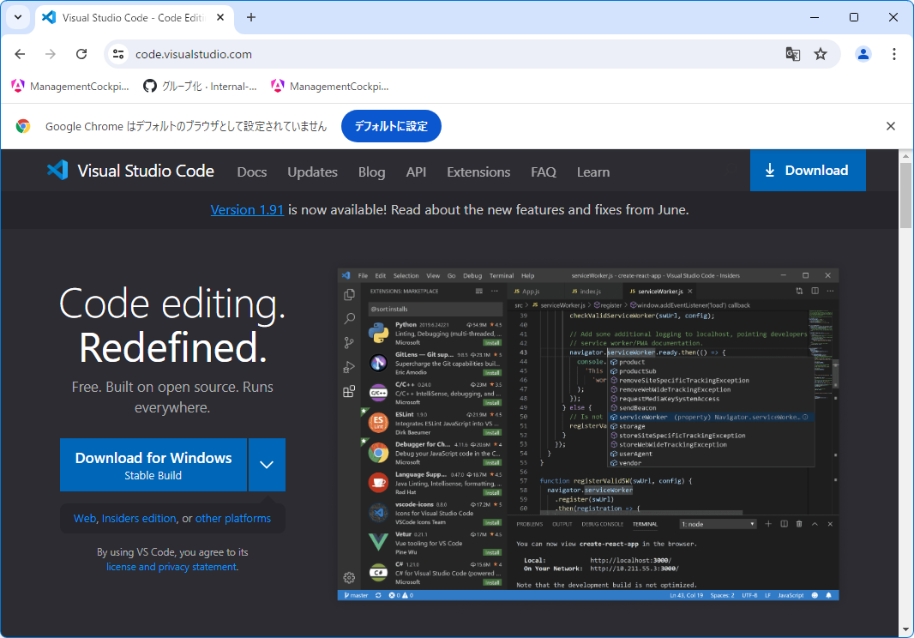

 | ② | VSCodeの日本語化
 |  | ▼参考サイト
 |  | Visual Studio Codeで日本語化する方法[Windows] #VisualStudioCode - Qiita

 |  | ▼手順
 |  | ①Extensions（拡張機能）を開く
 |  | ②「Japanese」で検索
 |  | ③1番上に日本語の言語パックが出てくるので開く
 |  | ④「Install」を選択（下図ではインストール済みの為、日本語でアンインストールになっている）
 |  | ➄インストール完了後、画面右下に適用して再起動してするか聞かれるので「restart」を選択

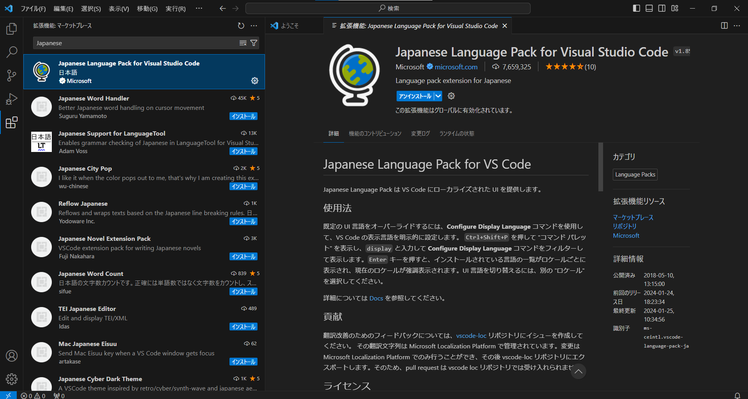
②

③

④
①

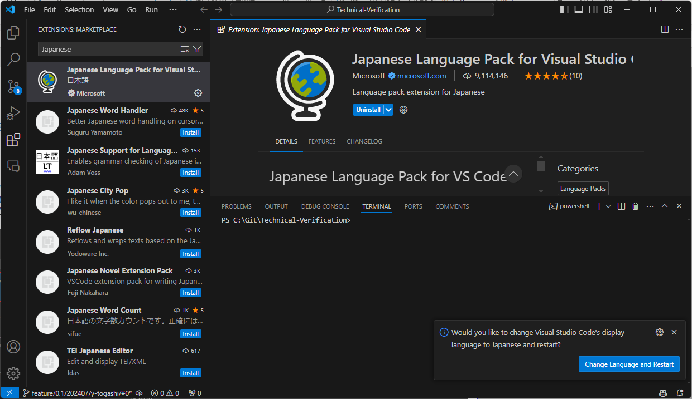

⑤

APIキー発行手順
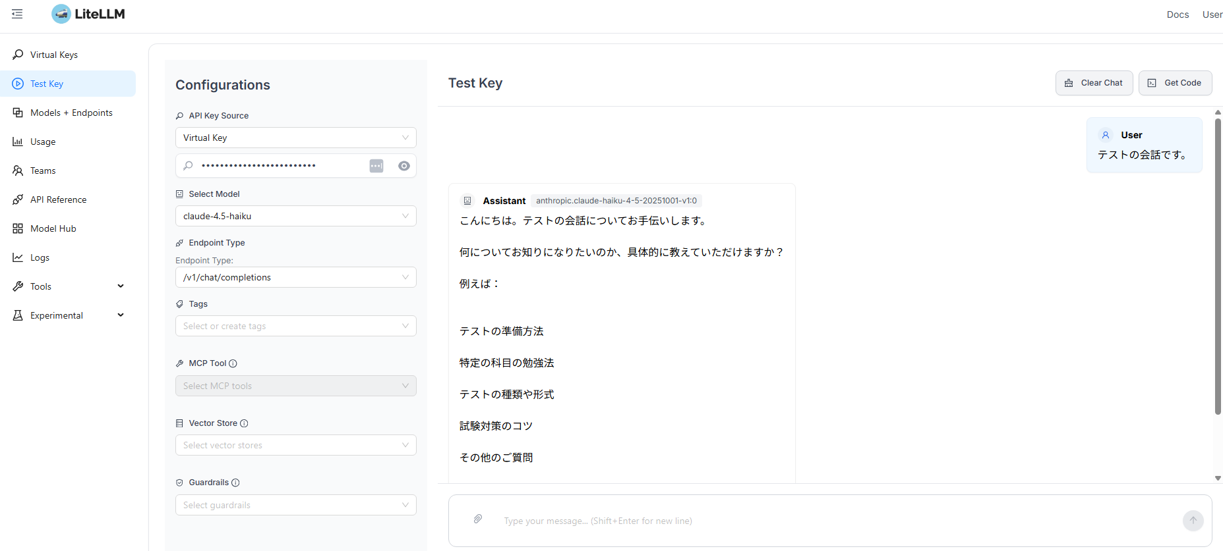
①ユーザ登録専用の指定されたリンクを開く
 | 次回からのログインは以下のアドレス
 | https://lds-litellm-hmazbee7c8ddh0d0.japaneast-01.azurewebsites.net/ui/

②ログイン用のパスワードを新規設定
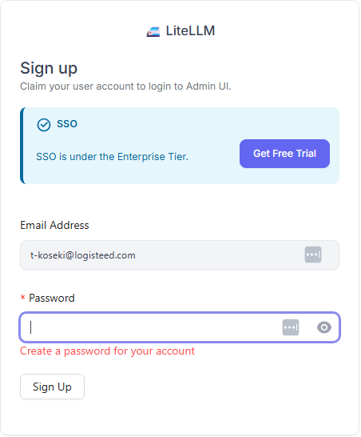

③ログインしたらVirtual Keysから「Create New Key」押下

④以下の通り、入力
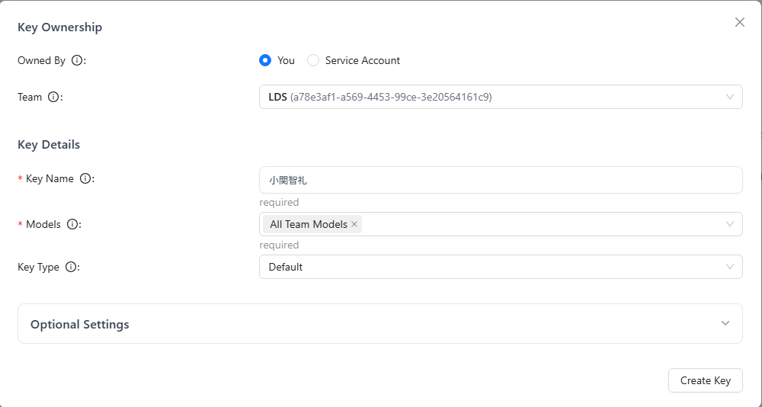

TeamはLDS選択

名前をフルネームで入力

All Team Modelsを選択

⑤Create Keyを押下すると、APIキーが発行されるので、保存しておく
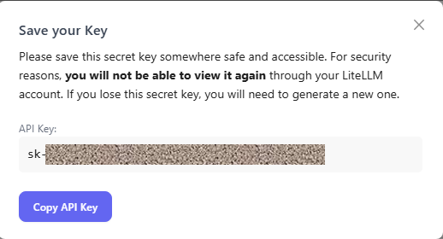

⑥APIキーが発行されると、一覧に出てくるが、APIキーは表示できないので、削除して作り直しになる。
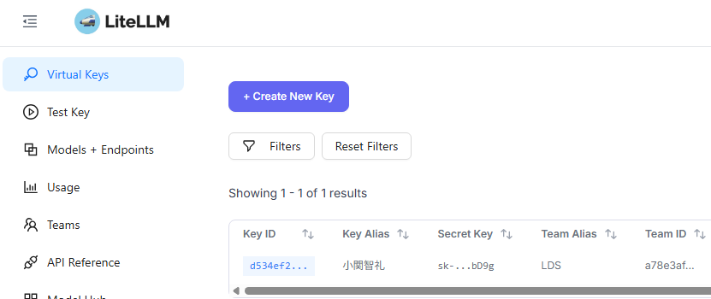

⑦Test Key画面で作成されたAPIキーのテストが可能

Cline設定
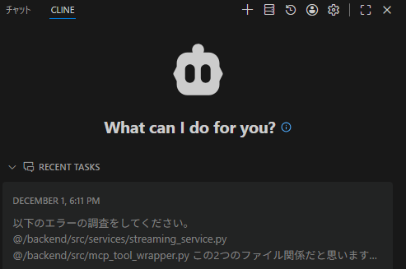
①VSCodeの機能拡張から「cline」と検索してインストール

②インストールされると、左ペインにCLINEのアイコンが表示されるのでクリック
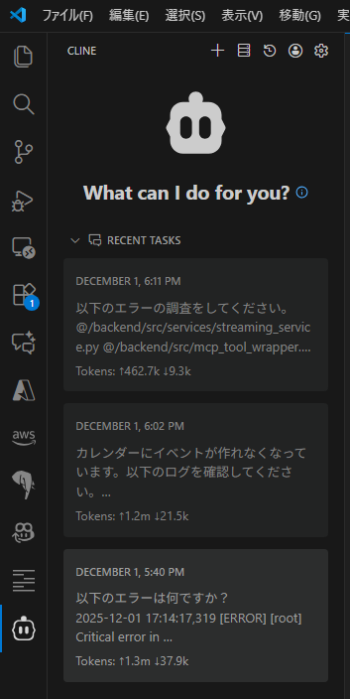

③Clineの右上歯車をクリックして、以下の通り設定
 | API Provider | LiteLLM
 | Base URL | https://lds-litellm-hmazbee7c8ddh0d0.japaneast-01.azurewebsites.net/
 | API Key | 発行されたAPIキー
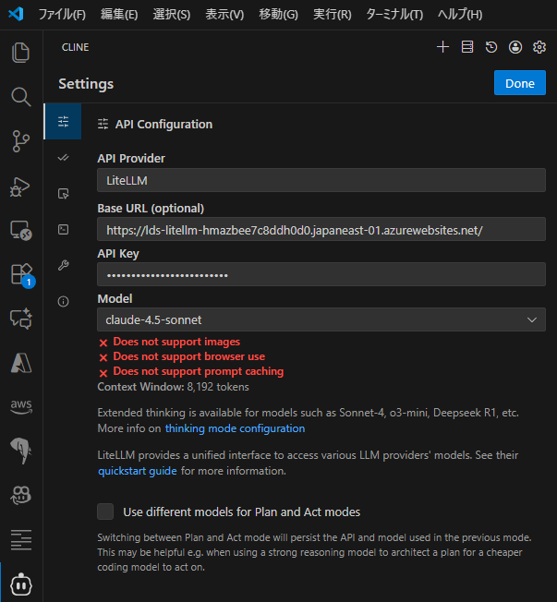

 | ※Modelは好きなものを選択可能
 | 開発でのおすすめはcloude系

④左ペインのclineアイコンをドラッグ＆ドロップで、Github Copilotがある右に持っていくことも可能

Sheet1


